ConsoleApp
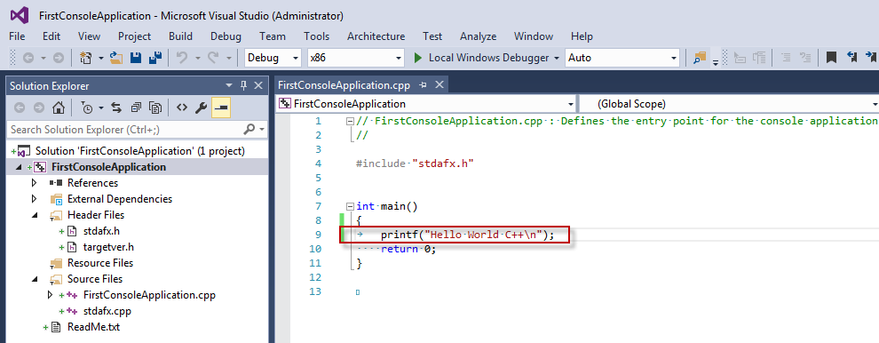
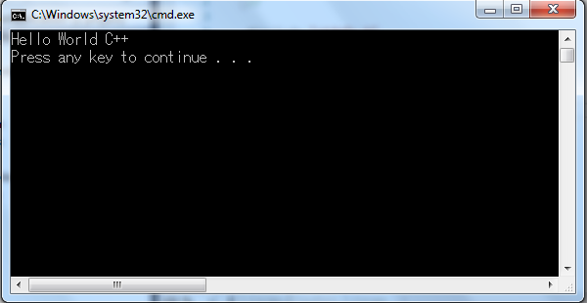
1. Tạo mới project trên VS 2015

 | Hoặc

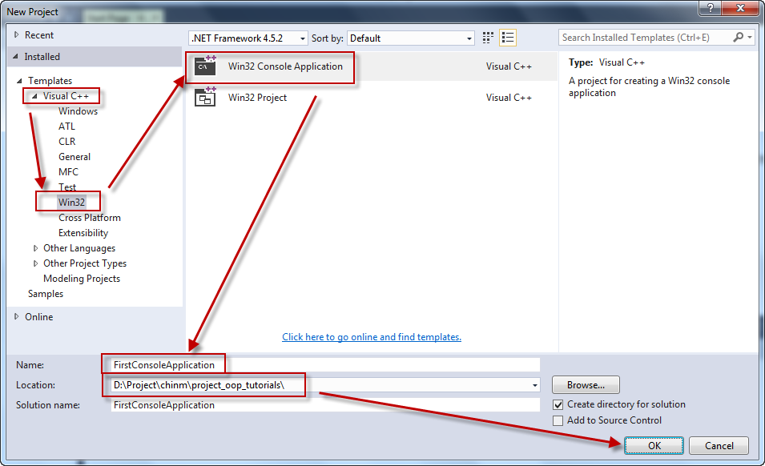

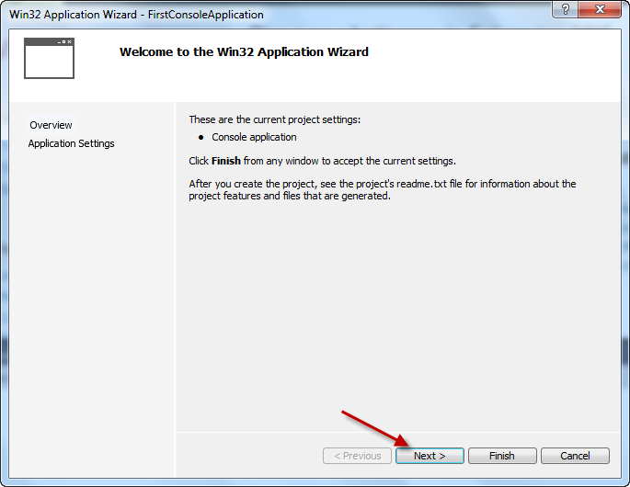

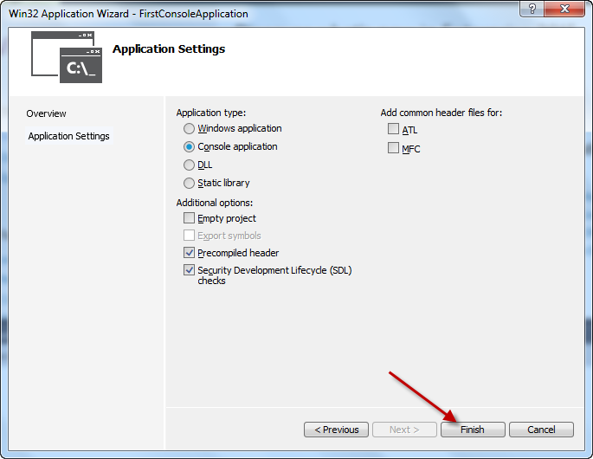

Ứng dụng console được tạo ra với cấu trúc sau:
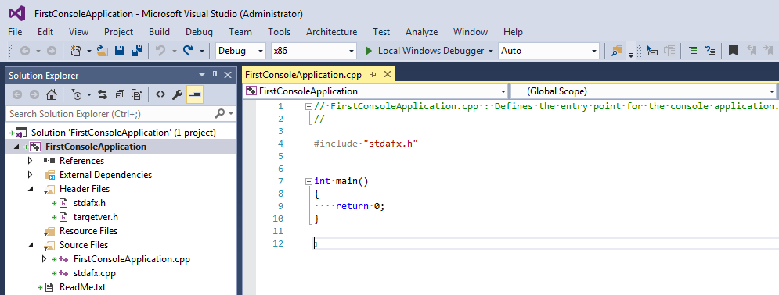

2. Chương trình có thể build và chạy thành công
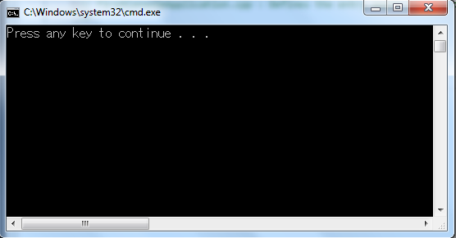

Chúng ta có thể thêm code để hiển thị dòng text "Hello World C++"

CreateNewClass
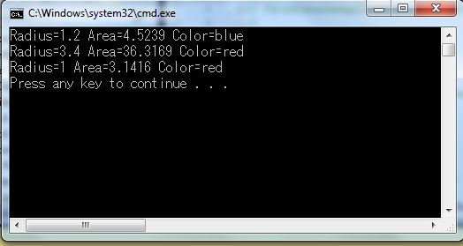
1. Tạo mới class
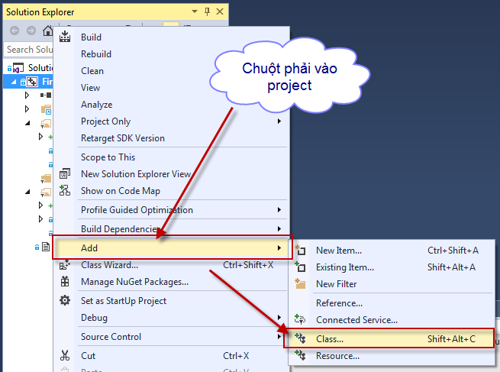

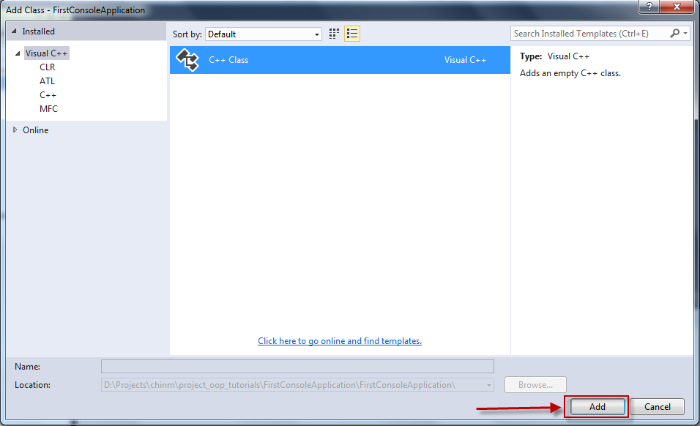

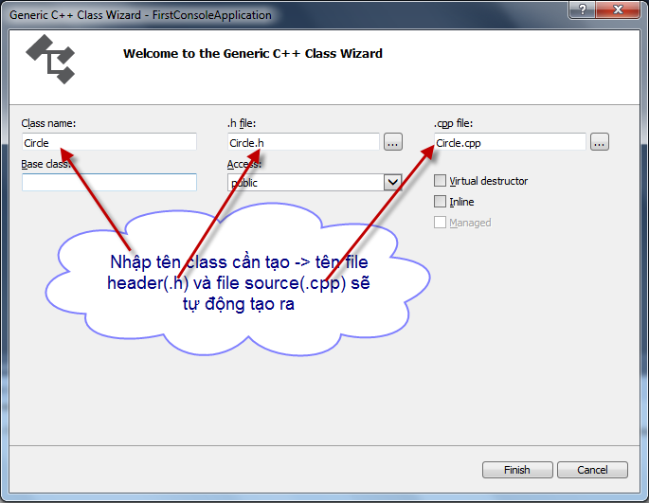

2. Nhấn Finish class sẽ được tạo ra.
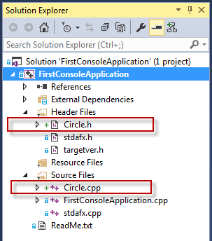

3. Thêm code vào class mới tạo
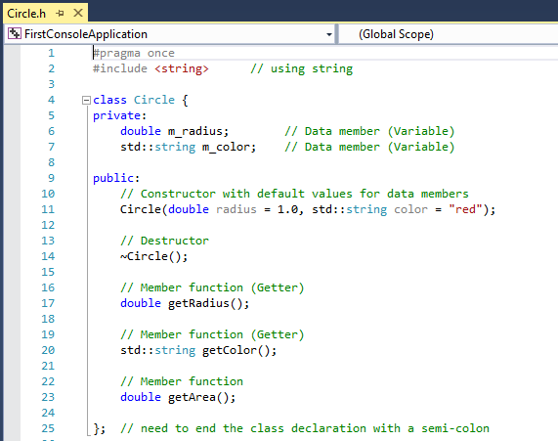
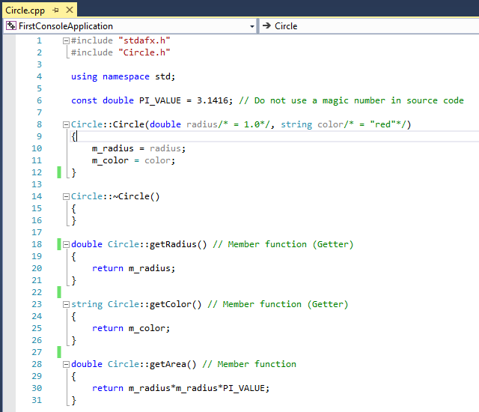

4. Để sử dụng class Circle chúng ta cần include file "Circle.h"
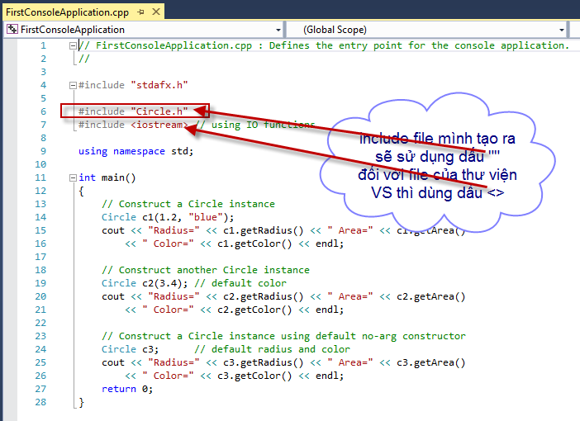

5. Thêm code ở hàm main để hiển thị kết quả như bên dưới.

